KAZALO (2)
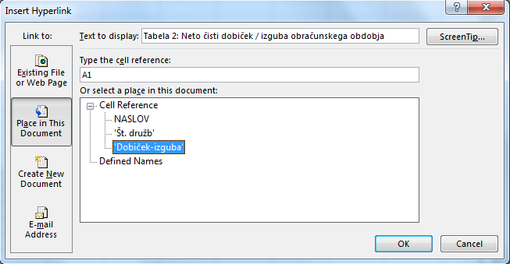
Zbirka Delovni zvezki UMAR
Delovni zvezek __/2018, letnik XXVII
Izdatki za izobraževanje in njihova učinkovitost v Sloveniji
T. Čelebič, M. Hribernik

Izbrani izobraževanje
Tabela 1: Število gospodarskih družb
Tabela 2: Neto čisti dobiček / izguba obračunskega obdobja

Navodila za izdelavo kazala:
Insert > Hypelink (ali CTRL + K) > izbereš "Place in this document"
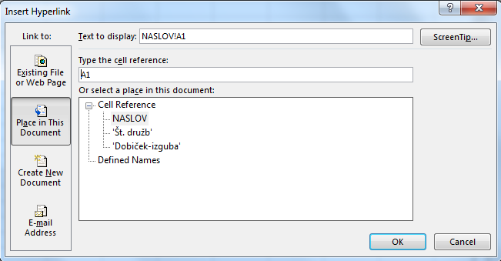

Izbereš željen zavihek in preimenuješ poimenovanje v oknu "Text to display" > OK
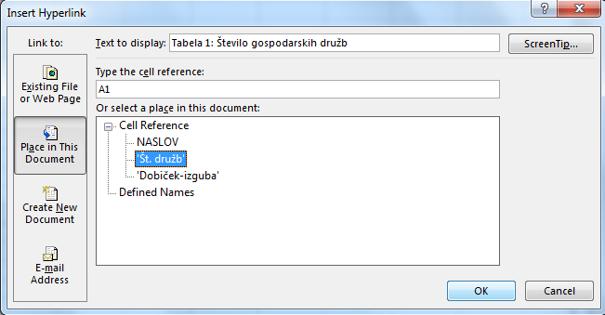

Postopek ponoviš za ostale zavihke:

Slika_1
Slika 1:
Vključenost otrok v vrtce, slovenija, šolska leta 2000/2001 – 2017/2018, v %

 | 2000 | 2001 | 2002 | 2003 | 2004 | 2005 | 2006 | 2007 | 2008 | 2009 | 2010 | 2011 | 2012 | 2013 | 2014 | 2015 | 2016 | 2017
1-2 leti | 29.2 | 29.8 | 32.7 | 36.8 | 37.4 | 38.5 | 40.8 | 43.7 | 49.2 | 51.4 | 53.7 | 55.6 | 55.5 | 54.1 | 56.1 | 57.6 | 61.0 | 63.6
3-5 let | 67.9 | 70.3 | 72.0 | 76.2 | 75.5 | 77.6 | 79.5 | 82.1 | 84.1 | 85.8 | 87.3 | 88.8 | 87.9 | 87.2 | 88.0 | 88.6 | 89.9 | 91.0

Vir: SURS, lastni preračuni.
Opomba: Vključenost je izračunana po stanju, število prebivalcev, 1.1.

Slika_2
Slika 2:
Število vpisanih v izobraževanje, po ravneh izoraževanja (2000 – 2017) in projekcije (2018 – 2030), Slovenija

 | 2000 | 2001 | 2002 | 2003 | 2004 | 2005 | 2006 | 2007 | 2008 | 2009 | 2010 | 2011 | 2012 | 2013 | 2014 | 2015 | 2016 | 2017 | 2018 | 2019 | 2020 | 2021 | 2022 | 2023 | 2024 | 2025 | 2026 | 2027 | 2028 | 2029 | 2030
Vrtci | 63,328 | 61,803 | 58,968 | 54,515 | 54,815 | 57,134 | 58,127 | 61,359 | 65,966 | 71,124 | 75,975 | 81,221 | 83,090 | 83,700 | 84,750 | 85,407 | 86,284 | 86,703 | 86,047 | 85,235 | 84,151 | 83,094 | 82,018 | 80,649 | 79,284 | 77,978 | 76,775 | 75,697 | 74,778 | 74,031 | 73,478
Osnovnošolsko izobraževanje | 183,897 | 180,692 | 177,484 | 179,532 | 174,315 | 169,599 | 166,101 | 164,768 | 163,458 | 161,805 | 161,046 | 161,357 | 162,775 | 165,036 | 169,101 | 172,013 | 176,898 | 181,301 | 186,039 | 189,199 | 192,225 | 193,943 | 194,399 | 193,099 | 191,468 | 188,988 | 186,540 | 183,780 | 181,478 | 178,879 | 176,403
Srednješolsko izobraževanje | 104,840 | 103,528 | 103,538 | 103,203 | 101,878 | 99,860 | 96,310 | 91,623 | 87,501 | 85,030 | 82,267 | 79,901 | 78,208 | 76,714 | 75,325 | 74,759 | 74,021 | 73,776 | 72,557 | 73,068 | 73,060 | 74,308 | 76,310 | 80,013 | 83,035 | 86,329 | 88,533 | 89,989 | 89,386 | 88,954 | 87,781
Terciarno izobraževanje | 91,494 | 99,214 | 101,458 | 104,396 | 112,228 | 114,794 | 115,944 | 115,445 | 114,391 | 114,873 | 107,134 | 104,003 | 99,877 | 92,769 | 85,616 | 80,798 | 79,547 | 76,534 | 75,494 | 74,441 | 73,966 | 73,393 | 73,263 | 73,299 | 73,751 | 74,059 | 74,896 | 76,113 | 78,026 | 79,686 | 81,375

Vir: SURS, lastni preračuni.
Opombi: Pri osnovnošolskem in srednješolskem izobraževanju so zajeti redno vpisani. Projekcije števila vpisanih so preračunane glede na projekcije števila prebivalstva, ESSPOP 2015.

Slika_3
Slika 3:
Vključenost učencev v osnovno šolo, Slovenija, šolska leta 2000/2001 – 2017/2018, v %

 | 2003 | 2004 | 2005 | 2006 | 2007 | 2008 | 2009 | 2010 | 2011 | 2012 | 2013 | 2014 | 2015 | 2016 | 2017
6-9 let | 97.3 | 97.0 | 96.6 | 96.4 | 96.7 | 96.8 | 96.8 | 96.5 | 96.6 | 96.5 | 96.6 | 96.6 | 95.8 | 95.8 | 96.0
10-14 let | 95.8 | 96.0 | 95.7 | 95.5 | 96.0 | 96.5 | 96.4 | 96.6 | 97.3 | 97.7 | 97.8 | 97.6 | 97.5 | 97.9 | 98.1

Vir: SURS, lastni preračuni.
Opombi: Vključenost je izračunana po stanju, število prebivalcev, 1.1. Zajeti so učenci, vpisani v osnovno šolo in osnovne šole s prilagojenim programom.

Slika_4
Slika 4:
Povprečno število učencev na oddelek v osnovnih šolah, slovenija, šolska leta 2000/2001 – 2017/2018

 | 2000 | 2001 | 2002 | 2003 | 2004 | 2005 | 2006 | 2007 | 2008 | 2009 | 2010 | 2011 | 2012 | 2013 | 2014 | 2015 | 2016 | 2017
Skupaj | 19.5 | 19.4 | 19.2 | 19.0 | 18.9 | 18.7 | 17.8 | 18.8 | 18.7 | 18.5 | 18.5 | 18.6 | 18.9 | 19.0 | 19.3 | 19.3 | 18.1 | 18.3
Matična in samostojna | 20.5 | 20.4 | 20.2 | 20.0 | 19.8 | 19.7 | 18.5 | 19.7 | 19.5 | 19.3 | 19.3 | 19.5 | 19.8 | 19.8 | 20.1 | 20.2 | 19.7 | 19.9
Podružnična | 13.3 | 13.1 | 13.1 | 13.1 | 13.0 | 12.9 | 13.1 | 13.1 | 13.0 | 13.0 | 13.0 | 13.0 | 13.4 | 13.6 | 13.9 | 13.6 | 10.2 | 10.4

Vir: SURS, lastni preračuni.
Opombi: Prikazano je povprečno število učencev na oddelek v osnovnih šolah in osnovnih šolah s prilagojenim programom..

Slika_5
Slika 5:
Vključenost mladih (15-19 let) v srednješolsko izobraževanje, Slovenija, šolska leta 2000/2001 – 2016/2017, v %

 | 2000 | 2001 | 2002 | 2003 | 2004 | 2005 | 2006 | 2007 | 2008 | 2009 | 2010 | 2011 | 2012 | 2013 | 2014 | 2015 | 2016
15-19 let | 76.0 | 77.0 | 78.9 | 79.4 | 79.1 | 79.4 | 78.1 | 77.4 | 77.7 | 77.9 | 78.5 | 78.6 | 78.7 | 78.4 | 78.3 | 79.7 | 79.8

Vir: SURS, lastni preračuni.
Opomba: Vključenost je izračunana po stanju, število prebivalcev, 1.1. Vključeni so redno in izredno vpisani.

Slika_6
Slika 6:
Vključenost v terciarno izobraževanje, po starosti, Slovenija, šolska leta 2000/2001 – 2017/2018

 | 2000 | 2001 | 2002 | 2003 | 2004 | 2005 | 2006 | 2007 | 2008 | 2009 | 2010 | 2011 | 2012 | 2013 | 2014 | 2015 | 2016 | 2017
15-19 let | 9.2 | 9.4 | 9.4 | 9.7 | 10.1 | 10.3 | 11.5 | 12.0 | 12.0 | 12.5 | 12.6 | 12.2 | 12.3 | 12.1 | 11.7 | 11.6 | 11.4 | 11.2
20-24 let | 34.8 | 37.8 | 39.2 | 40.0 | 42.8 | 44.5 | 46.1 | 46.6 | 47.7 | 48.3 | 48.3 | 48.3 | 49.0 | 48.6 | 48.3 | 46.7 | 46.0 | 45.1
25-29 let | 9.2 | 10.2 | 10.9 | 11.9 | 13.4 | 13.6 | 13.9 | 13.8 | 13.8 | 13.8 | 12.4 | 13.0 | 13.1 | 12.3 | 10.8 | 10.2 | 10.4 | 9.9
30-34 let | 3.6 | 4.1 | 4.2 | 4.4 | 5.2 | 5.3 | 4.9 | 4.6 | 4.3 | 4.4 | 3.6 | 3.5 | 3.1 | 2.7 | 2.2 | 2.1 | 2.4 | 2.3
35-39 let | 2.5 | 2.9 | 2.8 | 3.0 | 3.5 | 3.7 | 3.6 | 3.3 | 3.1 | 3.2 | 2.7 | 2.4 | 2.1 | 1.7 | 1.4 | 1.4 | 1.6 | 1.6
40-64 let | 0.5 | 0.6 | 0.6 | 0.6 | 0.8 | 0.9 | 0.8 | 0.8 | 0.7 | 0.8 | 0.7 | 0.6 | 0.5 | 0.4 | 0.4 | 0.4 | 0.4 | 0.4
25-64 let | 2.4 | 2.7 | 2.7 | 2.9 | 3.4 | 3.5 | 3.4 | 3.3 | 3.2 | 3.2 | 2.7 | 2.7 | 2.5 | 2.3 | 1.9 | 1.8 | 1.9 | 1.8

Vir: SURS, lastni preračuni.
Opomba: Vključenost je izračunana po stanju, število prebivalcev, 1.1.

Slika_7
Slika 7:
Delež javnih izdatkov za izobraževanje v BDP, po ravneh izobraževanja, Slovenija in EU, 2014, v %

 | EU | Slovenija
2. starost. obdobje predšol. ravni izobr. | 0.50 | 0.65
Isced 1,2 | 2.23 | 2.29
Isced 3,4 | 1.17 | 0.96
Isced 5-8 | 1.27 | 1.05

Vir: Eurostat; SURS, lastni preračuni.
Opomba: Po UOE (Unesco, OECD, Eurostat) metodologiji. Isced 1,2 vključuje primarno in nižjo sekundarno raven izobraževanja. Isced 3,4 vključuje srednješolsko in posekundarno ne-terciarno raven izobraževanja. Isced 5-8 vključuje terciarno raven izobraževanja.

Slika_8
Slika 8:
Delež izdatkov sektorja država za izobraževanje v BDP, po namenu, Slovenija in EU, 2015, v %

 | Slovenija | EU
Predprimar. in primar. izobr. | 2.1 | 1.5
Sekundar. Izobr. | 2.0 | 1.9
Terciar. Izobr. | 1.0 | 0.7
Dopol. Izobr. Stor. | 0.3 | 0.3
Izobr., ki ni opred. po stopnjah | 0.1 | 0.2
Druge dej. | 0.1 | 0.1
Raz.in raz. | 0.0 | 0.0

Vir: Eurostat.
Opomba: Po Cofog metodologiji.

Slika_9
Slika 9:
Delež izdatkov sektorja država za sredstva za zaposlene v BDP, Slovenija in EU, 2015, v %

 | EU | Slovenija
Predprimar. in primar. izobr. | 1.0 | 1.5
Sekundar. Izobr. | 1.3 | 1.4
Terciar. Izobr. | 0.3 | 0.6
Izobr., ki ni opred. po stopnjah | 0.1 | 0.0
Dopol. izobr. stor. | 0.1 | 0.0
Raz.in raz. | 0.0 | 0.0
Druge dej. | 0.0 | 0.0

Vir: Eurostat.
Opomba: Po Cofog metodologiji.

